Wu Xi SIP&Lounan
Fields | Mandatory ? | 資類型別 | WXI Plastic規則說明 | Hexagon | CMM | MicroVu | OGP&高度规&千分尺&显微镜&推拉力机&硬度计&色差仪&水滴角&ROHS&表面粗糙度形狀測量儀&Zygo&热重分析仪&粘度计&万能材料试验机
 |  |  |  | 443 | Global advantage 07.10.07 | MicroVu（Vertex 662UC）
 |  |  | 方案A+B
工单号(Work Oder Number) | Yes | 字串
测量机台(Measuring Equipment Model) | Yes | 字串
测量人员(Measuring User Name) | No | 字串
Emp ID | Yes | 字串
Config | No | 字串 |  | 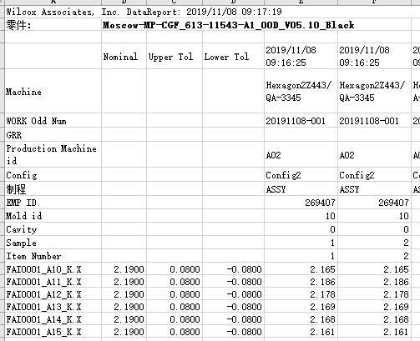
Trial Number | No/yes if GRR | 整數 |  |  |  |  | 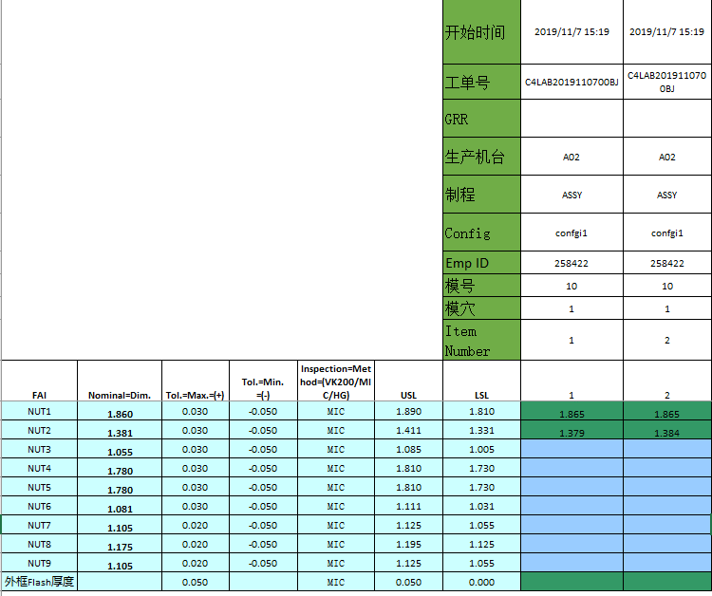
生产机台号(Production Machine Id) | 方案A No/方案B Yes | 字串 | 若選方案B則必填 |  | 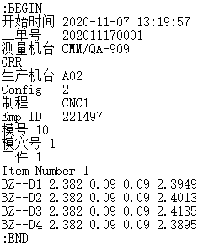 | 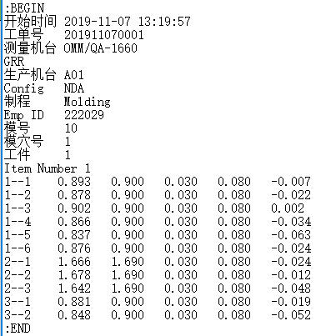
模号/治具号(Mold Id/Tooling ID) | No | 字串
模穴(Cavity) | 方案A No/方案B Yes (Yes) | 整數
工件(Sample) | 方案A No/方案B Yes (Yes) | 整數
量测日期 量测时间(MeasuringDateTime) | Yes | DateTime
序列号(Serial Number) | No | 字串
尺寸FAI 编号
尺寸FAI 编号
尺寸FAI 编号
尺寸FAI 编号
尺寸编号(Dimension Code) | Yes | 字串(20碼) | 1.Hexagon 443 log file 前頭"FAI"不含在內,後頭的"_K......"也不含在內
上下公差
规格
测量值
测量值
规格
上下公差
测量值
标准值
上下公差
上下公差
标准值
测量值
Yes， some FAI is measured by multiple locations。
测量值(Measurement Value) | Yes | 數字
Item Number | 方案A Yes/方案B No | 整數
 |  |  | 1.一個檔案只會有一個工單號? Yes 2.同一個工單號2個不同時間點測量,共測了2次應該有2個檔案

 |  | Solution | Mandator field |  | Provide data
 |  | A | WO + Measuring Equipment Model + Emp ID + MeasuringDateTime + Dimension Code + Measurement Value |  | Item number
 |  | B |  |  | PRD ID + Cavity + Sample Number

